Hoja2
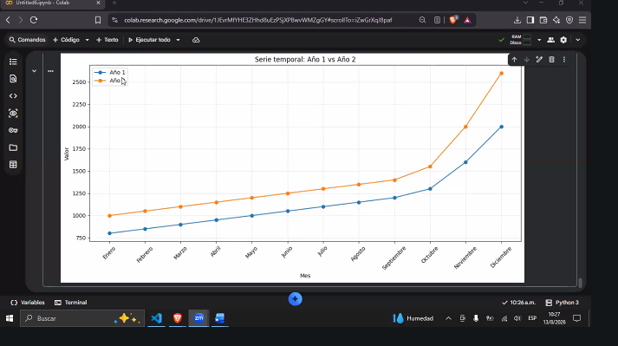
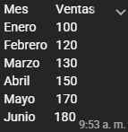

ma3 | 180 | 100 | 80

 |  |  | Media
 | 100 |  | 141.66666667
 | 120
 | 130
 | 150
 | 170
 | 180

Cuanto aumentaron ?
 | 180 | 100 | 0.8
 |  |  |  | tendencia creciente, media 141, aumento de enero a junio 80% de las ventas
 |  |  |  | la mayor venta fue 180 la menor 80

Hoja4
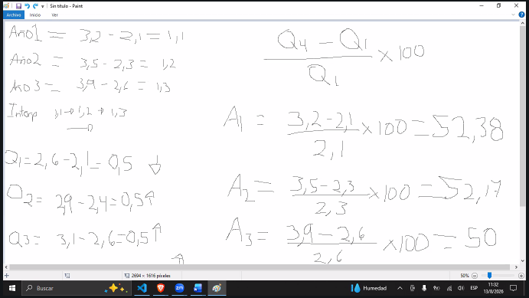
 |  | Analizar los cambios el año 1
 |  | año1 | año2 | año3
 | Q1 | 2.1 | 2.3 | 2.6
 |  | 3.2 | 3.5 | 3.9
 | Resultados | 1.1 | 1.2 | 1.3

 |  | Crecimiento porcentual |  |  | TABLA COMPLETA DE DATOS

 |  | Q4-Q1/Q1 * 100 |  | TRIMESTRE | AÑO 1 | año2 | AÑO3
 |  |  |  | Q1 | 2.1 | 2.3 | 2.6
 | A1 | 52.380952381 |  | Q2 | 2.4 | 2.6 | 2.9
 |  |  |  | Q3 | 2.6 | 2.8 | 3.1
 | A2 | 52.173913043 |  | Q4 | 3.2 | 3.5 | 3.9

 | A3 | 50

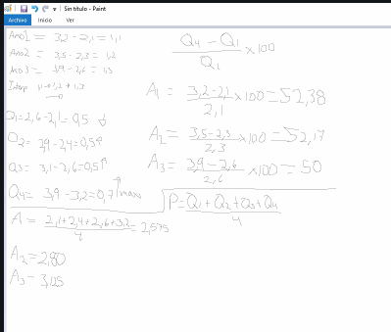
 | Q1= | 0.5
 | q2 | 0.5
 | q3 | 0.5
 | q4 | 0.7

 | Promedio
A1 | 2.575
A2 | 2.8
A3 | 3.125

